Energy_Exergy
State | T [K] | P [kPa] | h [kJ/kg] | s [kJ/kg-K] | m [kg/s] | x [kJ/kgK] | T [°C] | Calor y Exergias [ MW] |  | Potencias [ kW] |  | Impacto por componente [kgCO2-eq]
1 | 1073.150 | 25.000 | 1350.038 | 3.0306 | 10.000 | 756.612 | 800.000 | Componentes | Valor | Componentes | Valor | Componentes | Valor
2 | 1018.129 | 17.483 | 1281.234 | 3.0357 | 10.000 | 686.289 | 744.979 | Q_Heater | 1.7980 | Turbina 1 | 688.04 | Y.Evap | 916.98727527
3 | 1073.150 | 17.483 | 1351.482 | 3.1029 | 10.000 | 736.503 | 800.000 | Q_Re-heater | 0.7025 | Turbina 2 | 1199.14 | Y.Cond | 830.65281683
4 | 976.114 | 9.124 | 1231.569 | 3.1121 | 10.000 | 613.822 | 702.964 | Q_total | 2.5005 | Turbina 3 | 71.77 | Y.HTR | 6850.0253591
5 | 580.593 | 9.124 | 758.757 | 2.4935 | 10.000 | 325.468 | 307.443 | Q_HTR | 4.8494 | Compresor 1 | -386.40 | Y.LTR | 2723.6906468
6 | 435.433 | 9.124 | 591.196 | 2.1610 | 10.000 | 257.019 | 162.283 | Q_LTR | 1.6756 | Compresor 2 | -188.74 | Y.Cooler | 150.85917385
6AI | 435.433 | 9.124 | 591.196 | 2.1610 | 7.994 | 257.019 | 162.283 | Q_Evap_etapa1 | 0.1103 | Bomba 1 | -0.06 | Y.HE | 4757.3674529
6AO1 | 423.356 | 9.124 | 0.577 | 0.0021 | 7.994 | 0.253 | 150.206 | Q_Evap_etapa2 | 0.6867 | W_SBCR | 1312.04 | Y.T1 | 58326.910191
6AO2 | 357.246 | 9.124 | 0.487 | 0.0019 | 7.994 | 0.232 | 84.096 | Q_Evap_etapa3 | 0.1254 | W_ORC | 71.72 | Y.T2 | 101653.79755
6AO3 | 346.624 | 9.124 | 0.469 | 0.0018 | 7.994 | 0.229 | 73.474 | Q_Evap_total | 0.9224 | W_ORC + SBCR | 1383.75 | Y.T3 | 6084.4865461
6AO | 344.395 | 9.124 | 464.671 | 1.8323 | 7.994 | 228.509 | 71.245 | Q_Cond_etapa1 | 0.7231 |  |  | Y.C1 | -14690.262623
6BI | 435.433 | 9.124 | 591.196 | 2.1610 | 2.006 | 257.019 | 162.283 | Q_Cond_etapa2 | 0.1277 | Eficiencias [%] |  | Y.C2 | -7175.4747264
7 | 328.150 | 9.124 | 427.376 | 1.7212 | 7.994 | 224.331 | 55.000 | Q_Cond_total | 0.8507 | nth_ORC | 7.77 | Y.B2 | -2.2347027849
8 | 407.926 | 25.000 | 475.710 | 1.7343 | 7.994 | 268.765 | 134.776 | Q_Cooler | 0.0333 | nth_SBCR | 52.47 | Y.wf | 14936.43265
9 | 547.687 | 25.000 | 685.305 | 2.1801 | 7.994 | 345.452 | 274.537 | Q_HE | -0.2982 | nth_PEM | 53.37 | Y.co2 | 12158.725148
10 | 547.687 | 25.000 | 685.305 | 2.1801 | 2.006 | 345.452 | 274.537 |  |  | nth_ciclo | 54.01 | Y.CSP | 2032352.0569
11 | 547.687 | 25.000 | 685.305 | 2.1801 | 10.000 | 345.452 | 274.537 | Areas [m2] |  | n_ciclo sin PEM | 55.34 | Y.PEM | 54097.709945
12 | 932.839 | 25.000 | 1170.241 | 2.8511 | 10.000 | 630.338 | 659.689 | HTR | 159.022 | nex_ORC | 3.49 | Impacto por fases [kgCO2-eq]
17 | 313.150 | 7.892 | -132.355 | -0.3799 | 1.790 | 0.525 | 40.000 | LTR | 63.230 | nex_SBCR | 22.49 | Fases | Valor
18 | 313.158 | 31.569 | -132.322 | -0.3799 | 1.790 | 0.557 | 40.008 | Evaporador | 21.288 | nex_PEM | 52.42 | Yom total | 37353.391068
15ls | 347.246 | 31.569 | -70.675 | -0.1932 | 1.790 | 6.519 | 74.096 | Condensador | 19.283 | nex_ciclo | 23.13 | Yco total | 2135419.8232
15vs | 347.246 | 31.569 | 313.001 | 0.9117 | 1.790 | 60.766 | 74.096 | Cooler | 3.502 | nex_ciclo_2 | 23.14 | Yde total | 101198.51533
15 | 396.433 | 31.569 | 383.092 | 1.1002 | 1.790 | 74.651 | 123.283 | HE | 110.441
16 | 368.138 | 7.892 | 342.988 | 1.1196 | 1.790 | 28.776 | 94.988 |  |  | Parametros Field solar
16vs | 313.150 | 7.892 | 271.651 | 0.9102 | 1.790 | 19.877 | 40.000 |  |  | nt | 0.71
C1 | 298.150 | 101.325 | 104.920 | 0.3672 | 34.592 | 0.000 | 25.000 |  |  | Fi | 1.00
C2 | 303.150 | 101.325 | 125.823 | 0.4367 | 34.592 | 0.173 | 30.000 |  |  | nfield | 0.60
C3 | 304.033 | 101.325 | 129.513 | 0.4489 | 34.592 | 0.239 | 30.883
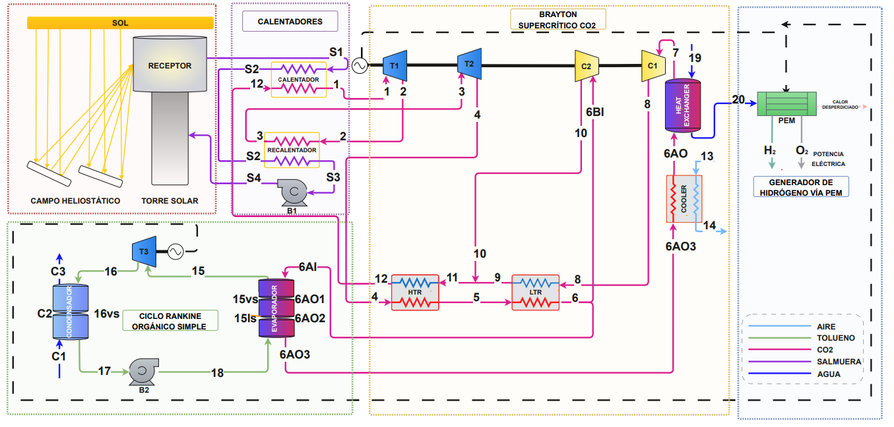
6AI | 435.433 | 9124.088 | 591.196 | 2.1610 | 7.994 | 257.033 | 162.283
6AO1 | 423.356 | 9124.088 | 576.597 | 2.1270 | 7.994 | 252.572 | 150.206
6AO2 | 357.246 | 9124.088 | 487.052 | 1.8962 | 7.994 | 231.857 | 84.096
6AO3 | 346.624 | 9124.088 | 468.831 | 1.8444 | 7.994 | 229.079 | 73.474
13 | 298.150 | 0.101 | 424.436 | 3.8805 | 1.160 | 0.021 | 25.000
14 | 278.150 | 0.101 | 453.107 | 3.9723 | 1.160 | 1.309 | 5.000
6AO3 | 346.624 | 9.124 | 468.831 | 1.8444 | 7.994 | 229.079 | 73.474
6AO | 344.395 | 9.124 | 464.671 | 1.8323 | 7.994 | 228.509 | 71.245
6AO | 344.395 | 9124.088 | 464.671 | 1.8323 | 7.994 | 228.509 | 71.245
7 | 328.150 | 9124.088 | 427.376 | 1.7212 | 7.994 | 224.345 | 55.000
19 | 298.150 | 101.325 | 104.920 | 0.3672 | 0.003 | 0.000 | 25.000
20 | 343.395 | 101.325 | 294.147 | 0.9581 | 0.003 | 13.057 | 70.245

